購入シート
地耐協パンフレット注文書

必要事項 |  |  | をご記入の上、地対協 広報 山田愛梨亜宛てにメールで
本シートをExcelのままご送付下さいますようお願い致します。
【ご注文にあたっての注意事項】
※1 | 地対協登録事業者様以外のご注文はできませんのでご了承下さい。
※2 | メールをご送信の際、宛先は「maria@chitaikyo.or.jp」とし、件名に「販促品注文」と入力して下さい。

事業者名
販促品送付先住所 |  |  |  |  | 〒 | -
請求書送付先住所 |  |  |  |  | 〒 | -
連絡先等 |  |  |  |  | TEL： |  |  |  |  |  | ご担当者名：

No | 品 名 |  |  |  |  |  |  |  | 単価 |  |  |  | ご注文数 |  |  | 小計
1 | SG工法 通常版A4カタログ 【全12ページ-50部単位】 |  |  |  |  |  |  |  | ¥80 |  |  |  |  |  |  | ¥0
2 | SG工法 保証A4見開きパンフレット【全4ページ-50部単位】 |  |  |  |  |  |  |  | ¥30 |  |  |  |  |  |  | ¥0
3 | SG工法 免震子豚マンガA4【全26ページ-50部単位】 |  |  |  |  |  |  |  | ¥100 |  |  |  |  |  |  | ¥0
4 | SG工法最新A4見開きパンフレット【全4ページ-50部単位】 |  |  |  |  |  |  |  | ¥30 |  |  |  |  |  |  | ¥0
5 | SG工法営業資料A4横開き冊子【全16ページ-50部単位】 |  |  |  |  |  |  |  | ¥100 |  |  |  |  |  |  | ¥0
6 | FS基礎工法営業資料A4横開冊子【全12ページ-50部単位】 |  |  |  |  |  |  |  | ¥90 |  |  |  |  |  |  | ¥0
7 | FS基礎工法A4見開きパンフレット【全4ページ-50部単位】 |  |  |  |  |  |  |  | ¥30 |  |  |  |  |  |  | ¥0
8 | SG工法パラパラ漫画付きメモ帳B7【10部単位】 |  |  |  |  |  |  |  | ¥500 |  |  |  |  |  |  | ¥0
9 | SG工法 A4クリアファイル【50部単位】期間限定価格 |  |  |  |  |  |  |  | ¥20 |  |  |  |  |  |  | ¥0
⑱ | A5サイズ絵本「おうちの基礎の話」 |  |  |  |  |  |  |  | ¥250 |  |  |  |  |  |  | ¥0

 |  |  |  |  |  |  |  |  |  |  | 地耐協記入欄→ |  |  | 送料
 |  |  |  |  |  |  |  |  |  |  |  |  |  | 総額(税別) |  | ¥0
 |  | 各種デザイン詳細は2シート目をご確認ください。
 | ※①…通常版のカタログです。（BtoB向け仕様）
 | ※②…保証についての詳しい説明が記載された見開きパンフレット
 | ※③…建築の知識０でも大丈夫！子供も楽しい漫画使用の説明冊子です。
 | ※④…SG工法の大事な点だけをまとめた見開きのパンフレットになります。◎検討中の方に配布するのはこちらを推奨
 | ※⑤…最新の営業資料で横開きタイプの冊子です。(BtoC向け仕様)◎お施主様への説明の際にはこちらを推奨
 | ※⑥…FS基礎工法の横開きタイプの冊子です。◎お施主様への説明の際にはこちらを推奨
 | ※⑦…FS基礎工法の大事な点だけをまとめた見開きのパンフレットになります。◎検討中の方に配布するのはこちらを推奨
 | ※⑧…お子様向けのキャラクターデザインのパラパラ漫画付きメモ帳です。大人も楽しめる内容です！
 | ※⑨…ベーシックタイプでシンプルなデザインのクリアファイルです。
※消費税別 ※お振込み手数料は貴社負担にてお願い致します。
社内処理欄（地対協使用） |  |  |  |  |  |  |  |  |  |  |  |  |  |  | 検 印 |  | 受 付
・受付日 |  |  |  | 年 | 月 |  | 日 | ・発送日 |  | 年 | 月 | 日

販促品デザイン
①ＳＧ工法 通常版A4カタログ |  | ②ＳＧ工法 保証A4見開きパンフレット | ⑤ＳＧ工法営業資料Ａ４横開き冊子 | ⑦ＦＳ基礎工法Ａ４見開きパンフレット | ⑱A5サイズ絵本「おうちの基礎の話」(一部表示)
 | 【全12ページ-50部単位】 | 【全4ページ-50部単位】 | 【全16ページ-50部単位】 | 【全4ページ-50部単位】
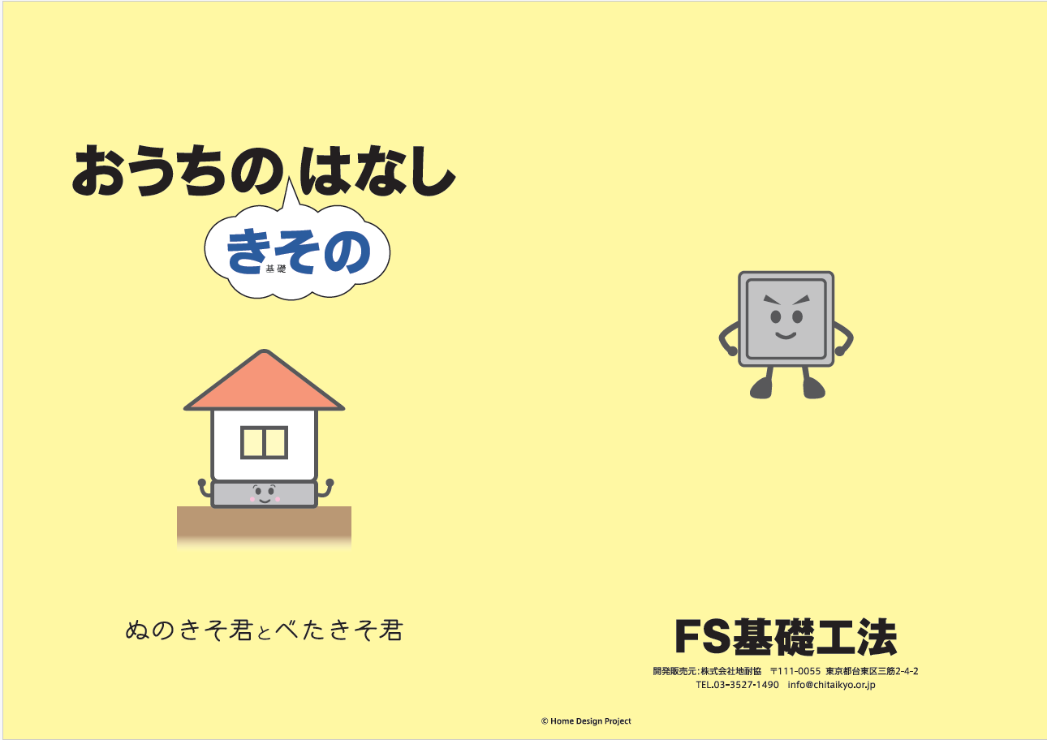
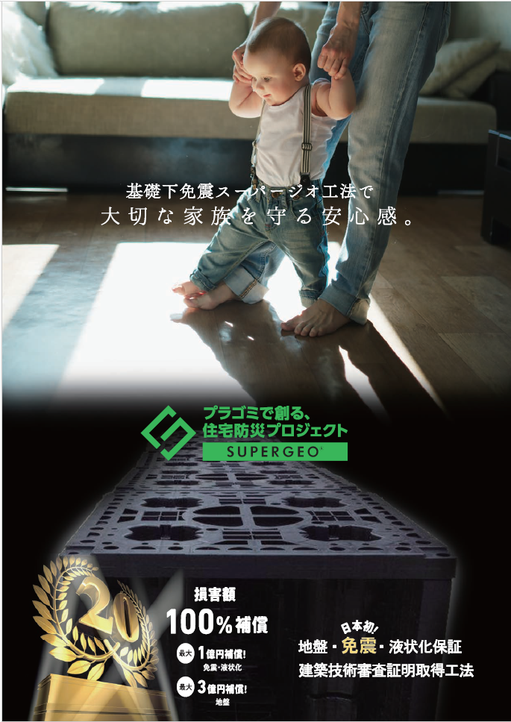
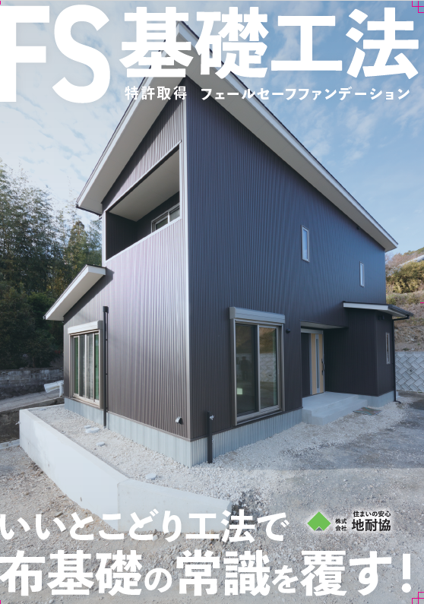

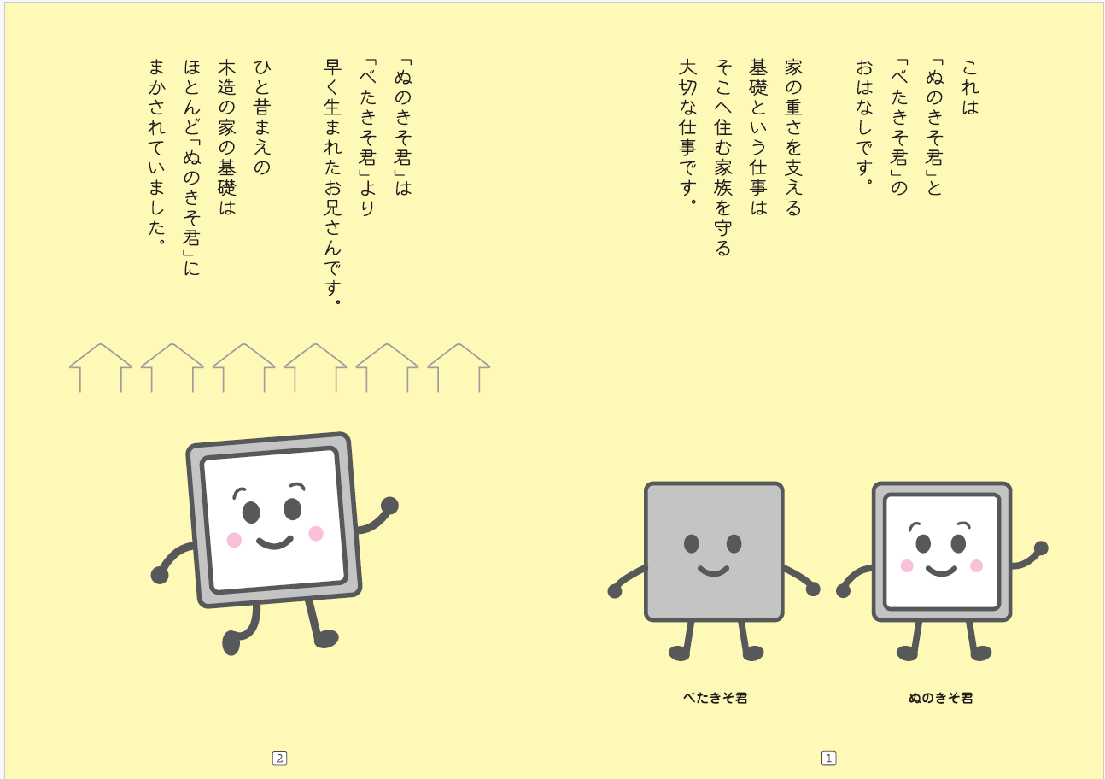
 |  |  | ⑥ＦＳ基礎工法営業資料Ａ４横開冊子
 |  |  | 【全12ページ-50部単位】

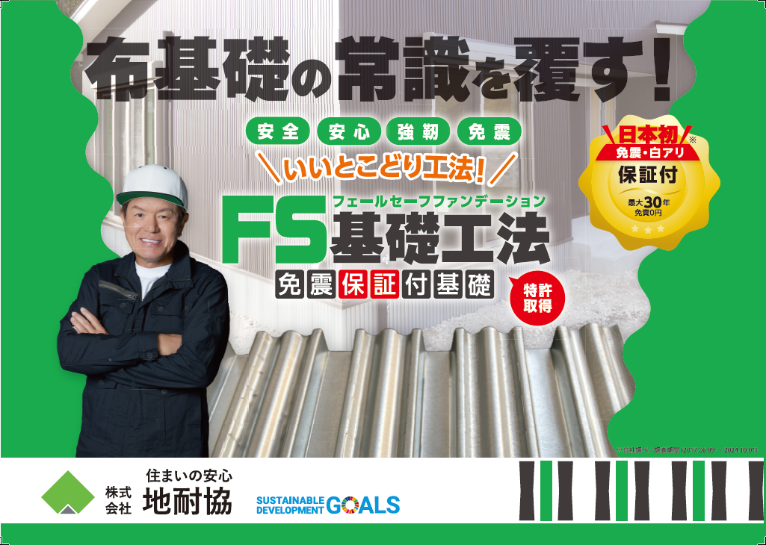

③ＳＧ工法 免震子豚マンガＡ４ |  | ④ＳＧ工法最新Ａ４見開きパンフレット
【全26ページ-50部単位】 |  | 【全4ページ-50部単位】

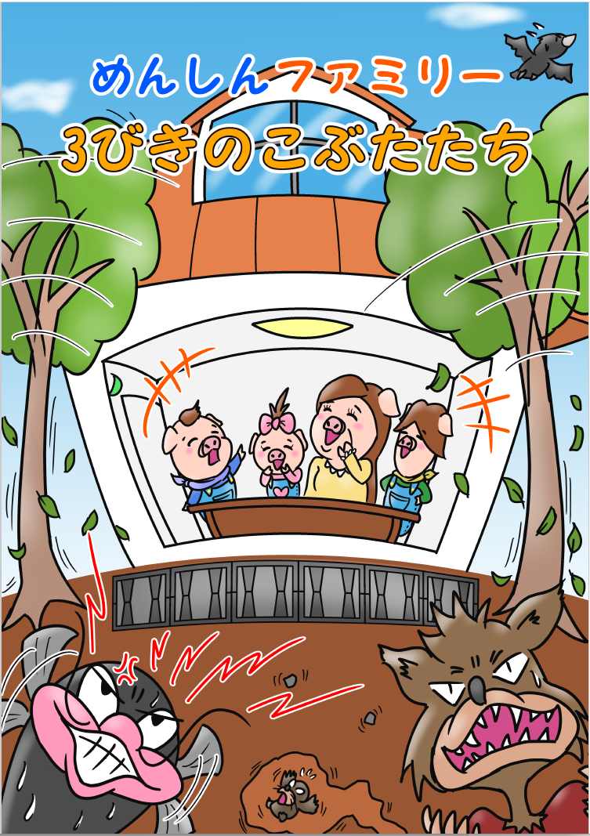
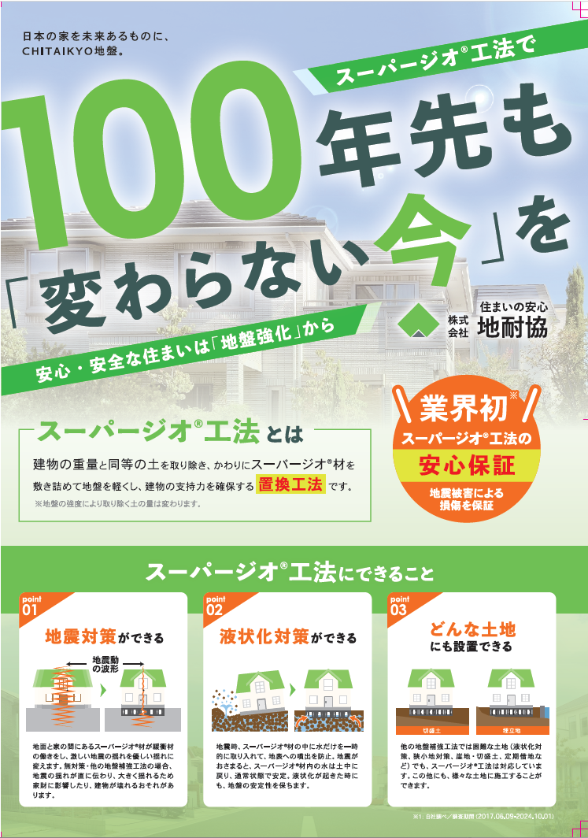
 |  |  |  | ⑨ＳＧ工法 Ａ４クリアファイル
 |  |  |  | 【50部単位】期間限定価格
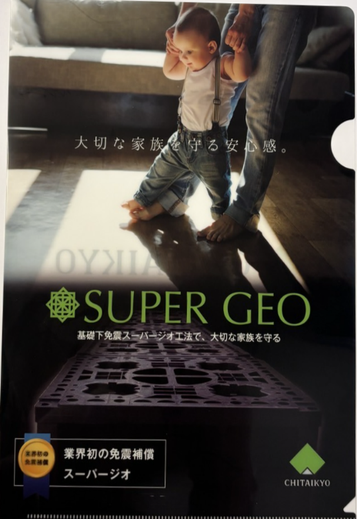

 |  |  | ⑧ＳＧ工法パラパラ漫画付きメモ帳Ｂ７
 |  |  | 【10部単位】

 | ◎お子様にも伝わりやすい漫画説明書

